Hoja1
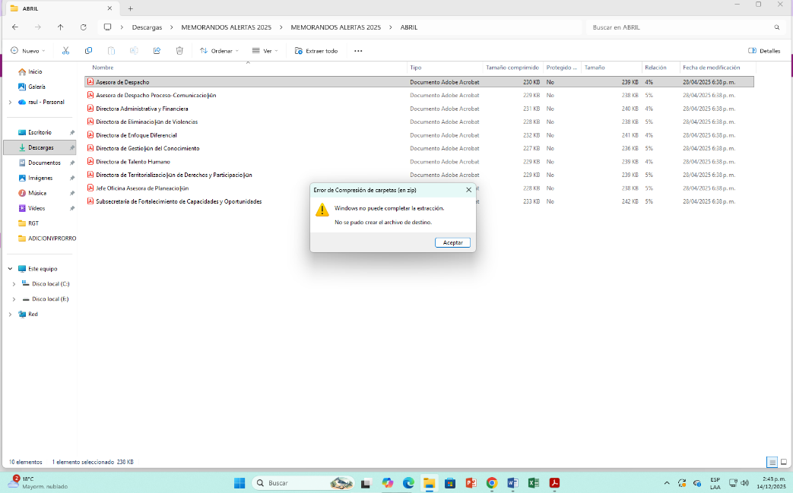
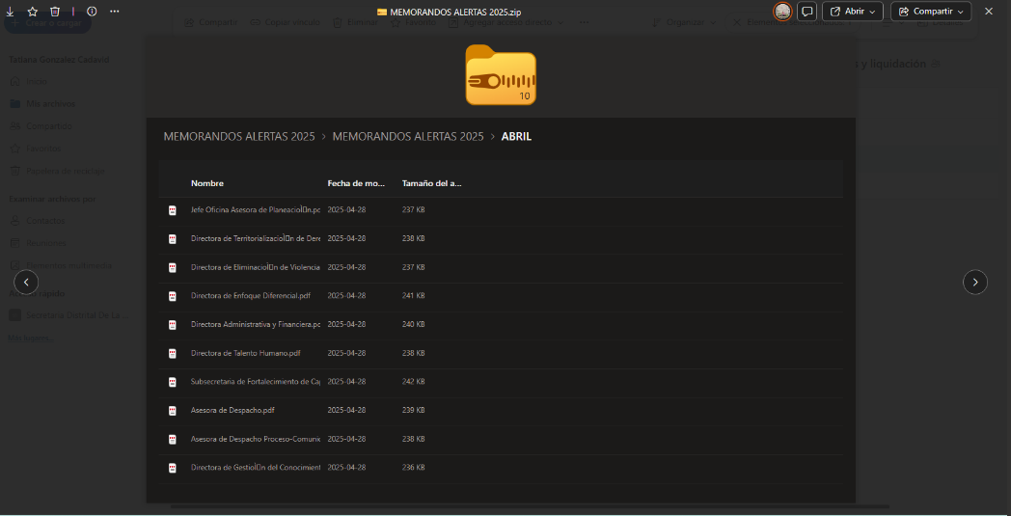
NÚMERO RADICADO | FECHA MEMORANDO | DEPENDENCIA A LA QUE FUE DIRIGIDA
Mar-25
*3-2025-000668* | 2025-03-18 | Subsecretaria de Fortalecimiento de Capacidades y Oportunidades.
*3-2025-000667* | 2025-03-18 | Oficina de Control Interno
*3-2025-000666* | 2025-03-18 | Oficina Asesora de Planeación
*3-2025-000665* | 2025-03-18 | Dirección de Territorialización de Derechos y Participación
*3-2025-000663* | 2025-03-18 | Dirección Administrativa y Financiera
*3-2025-000661* | 2025-03-18 | Dirección de Eliminación de Violencias contra las Mujeres y Acceso a la Justicia
*3-2025-000660* | 2025-03-18 | Despacho
*3-2025-000659* | 2025-03-18 | Despacho Proceso-Comunicación Estratégica
Apr-25
La OCI no pudo acceder al memorando | ver imagen | Despacho
La OCI no pudo acceder al memorando | ver imagen | Despacho Proceso-Comunicación Estratégica
La OCI no pudo acceder al memorando | ver imagen | Dirección Administrativa y Financiera
La OCI no pudo acceder al memorando | ver imagen | Dirección de Eliminación de Violencias contra las Mujeres y Acceso a la Justicia
La OCI no pudo acceder al memorando | ver imagen | Dirección Enfoque Diferencial
La OCI no pudo acceder al memorando | ver imagen | Dirección Gestión del Conocimiento
La OCI no pudo acceder al memorando | ver imagen | Dirección de Talento Humano
La OCI no pudo acceder al memorando | ver imagen | Directora de Territorialización de Derechos y Participación
La OCI no pudo acceder al memorando | ver imagen | Oficina Asesora Planeación
La OCI no pudo acceder al memorando | ver imagen | Subsecretaria de Fortalecimiento de Capacidades y Oportunidades
May-25
*3-2025-001424* | 2025-05-31 | Dirección del Sistema Distrital del Cuidado
*3-2025-001425* | 2025-05-31 | Subsecretaria de Fortalecimiento de Capacidades y Oportunidades
*3-2025-001426* | 2025-05-31 | Oficina Asesora de Planeación
*3-2025-001427* | 2025-05-31 | Directora de Territorialización de Derechos y Participación
*3-2025-001428* | 2025-05-31 | Dirección de Talento Humano
*3-2025-001429* | 2025-05-31 | Dirección Administrativa y Financiera
*3-2025-001430* | 2025-05-31 | Dirección de Eliminación de Violencias contra las Mujeres y Acceso a la Justicia
*3-2025-001431* | 2025-05-31 | Despacho
Jul-25
*3-2025-001932* | 2025-07-09 | Despacho Proceso-Comunicación Estratégica
*3-2025-001933* | 2025-07-09 | Despacho
*3-2025-001934* | 2025-07-09 | Dirección de Eliminación de Violencias contra las Mujeres y Acceso a la Justicia
*3-2025-001935* | 2025-07-09 | Dirección Administrativa y Financiera
*3-2025-001936* | 2025-07-09 | Directora de Territorialización de Derechos y Participación
*3-2025-001937* | 2025-07-09 | Dirección del Sistema Distrital del Cuidado
*3-2025-001938* | 2025-07-09 | Oficina Asesora de Planeación
*3-2025-001939* | 2025-07-09 | Subsecretaria de Fortalecimiento de Capacidades y Oportunidades
Aug-25
*3-2025-002624* | 2025-08-12 | Despacho
*3-2025-002623* | 2025-08-12 | Despacho Proceso-Comunicación Estratégica
*3-2025-002625* | 2025-08-12 | Dirección Administrativa y Financiera
*3-2025-002622* | 2025-08-12 | Dirección de Eliminación de Violencias contra las Mujeres y Acceso a la Justicia
*3-2025-002626* | 2025-08-12 | Dirección de Territorialización de Derechos y Participación
*3-2025-002627* | 2025-08-12 | Oficina Asesora de Planeación
*3-2025-002628* | 2025-08-12 | Subsecretaria de Fortalecimiento de Capacidades y Oportunidades
Oct-25
*3-2025-004142* | 2025-10-03 | Despacho Proceso-Comunicación Estratégica
*3-2025-004143* | 2025-10-03 | Despacho
*3-2025-004145* | 2025-10-03 | Dirección Administrativa y Financiera
*3-2025-004144* | 2025-10-03 | Dirección de Eliminación de Violencias contra las Mujeres y Acceso a la Justicia
*3-2025-004146* | 2025-10-03 | Dirección de Talento Humano Dirección de Talento Humano
*3-2025-004147* | 2025-10-03 | Dirección de Territorialización de Derechos y Participación
*3-2025-004148* | 2025-10-03 | Dirección del Sistema Distrital del Cuidado
*3-2025-004149* | 2025-10-03 | Oficina Asesora de Planeación
*3-2025-004150* | 2025-10-03 | Subsecretaria de Fortalecimiento de Capacidades y Oportunidades
*3-2025-004151* | 2025-10-03 | Subsecretaria del Cuidado y Políticas de Igualdad

